Тумби для санвузла


Тумби для санвузла
Зображення | Маркування | Розміри (ш/г/в) | Ціна, опт | Ціна, роздріб | Габарити упаковки | Опис | Зображення
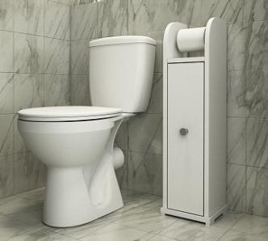 | БРИЗ | 200х180х786 | 858 | 1152 | (1 місце) 7 кг. 82х21х21 | Колір: Білий, ДСП: 16 мм, тримач папіру з’ємний металевий (хром), в комплекті 2 тримачі для папіру з втулкою та паперу без втулки, Крайка: пластик 0,5 мм, ручка кругла (хром) | 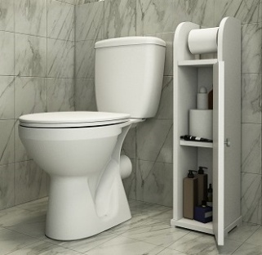

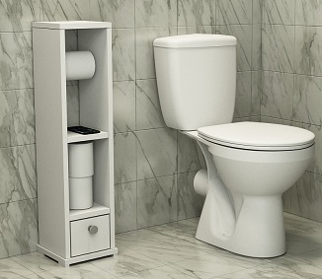 | МУСОН | 230х275х740 | 1146 | 1542 | (1 місце) 10 кг. 76х23х29 | Колір: Білий, ДСП: 16 мм, тримач паперу з’ємний металевий (хром), Крайка: пластик 0,5 мм, ручка кругла (хром), направляючі телескопічні | 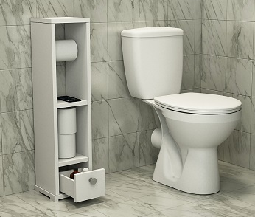

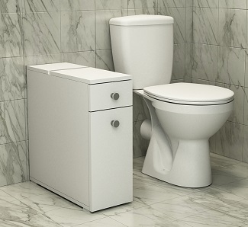 | ЛАГУНА | 210х516х667 | 2331 | 3144 | (1 місце) 19 кг. 68х58х22 | Колір: Білий, ДСП: 16 мм, Крайка: пластик 0,5 мм, ручка кругла (хром), карго металеве (біле), направляючі телескопічні | 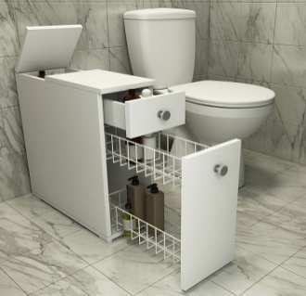

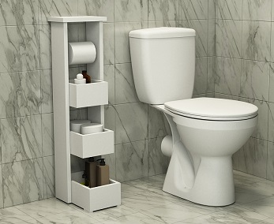 | БОРА | 250х330х920 | 1110 | 1494 | (1 місце) 10 кг. 95х27х35 | Колір: Білий, ДСП: 16 мм, тримач паперу з’ємний металевий (хром), Крайка: пластик 0,5 мм

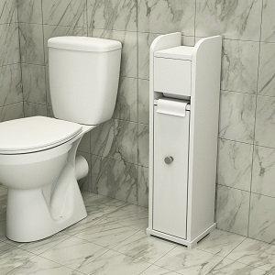 | ЦИКЛОН | 200х180х820 | 1122 | 1512 | (1 місце) 7 кг. 22х20х84 | Колір: Білий, ДСП: 16 мм, тримач папіру з’ємний металевий (хром), в комплекті 2 тримачі для паперу з втулкою та паперу без втулки, Крайка: пластик 0,5 мм, ручка кругла (хром) | 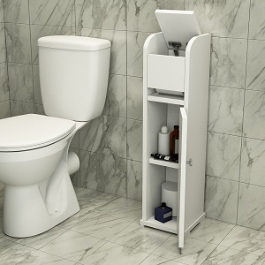

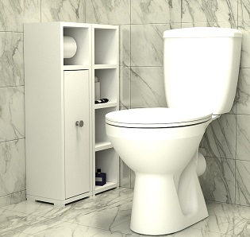 | МІСТРАЛЬ | 400х200х800 | 1632 | 2208 | (1 місце) 14 кг. 41х21х82 | Колір: Білий, ДСП: 16 мм, тримач папіру з’ємний металевий (хром), в комплекті 2 тримачі для паперу, Тумба складається з двох окремих елементів, які можна з’єднувати між собою в будь-яких комбінаціях, а також ставити окремо. Крайка: пластик 0,5 мм, ручка кругла (хром) | 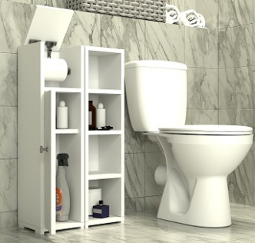

Можливе виготовлення з матеріалу іншого кольору та інших розмірів, розробка індивідуального проекту
Всі меблі поставляються в зібраному стані та в упаковці.
https://gamma-style.ua
При виготовленні елементів меблів інших розмірів або з матеріалу іншого кольору ціна та строки поставки можуть бути збільшені

